Y.1C-2567
ภาพถ่ายและรูปตัดขวางลำน้ำสถานีสำรวจอุทกวิทยาแม่น้ำยม (Y.1C)
บ้านน้ำโค้ง ต.ป่าแมต อ.เมือง จ.แพร่ ปี 2567
 |  |  |  |  |  |  |  |  |  |  |  | 2566 |  |  | 2567
 |  |  |  |  |  |  |  |  |  |  |  | สำรวจเมื่อ 9 ก.พ.2566 |  |  | สำรวจเมื่อ 28 ก.พ.2567
 |  |  |  |  |  |  |  |  |  |  |  | ระยะ | ระดับ | ผิวน้ำ | ระยะ | ระดับ | ผิวน้ำ
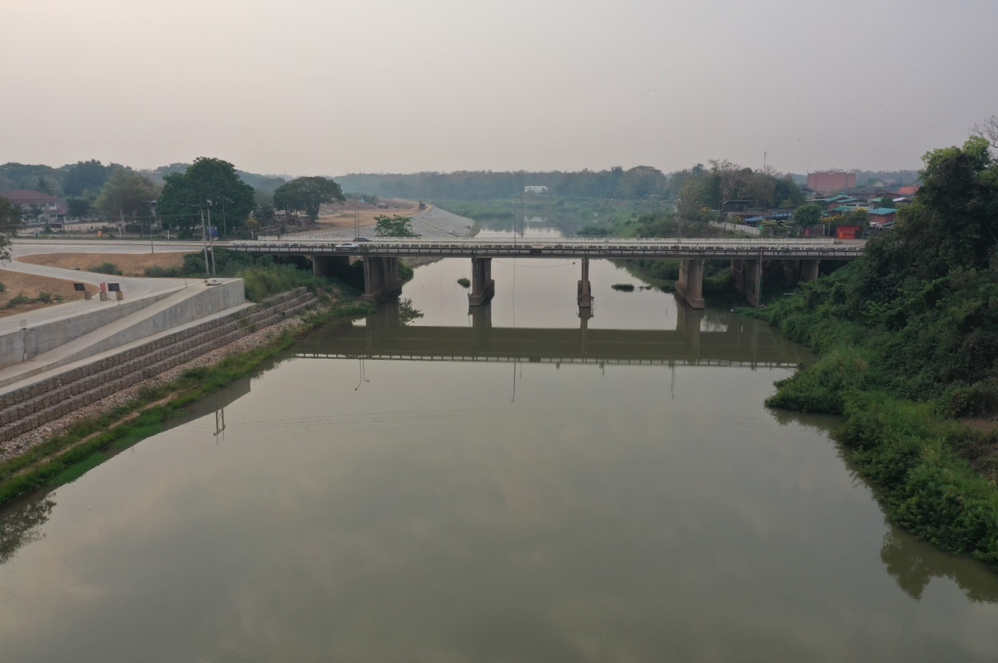
 |  |  |  |  |  |  |  |  |  |  |  | -50 | 153.895 | 144.590 | -50 | 153.933 | 144.540
 |  |  |  |  |  |  |  |  |  |  |  | -40 | 153.891 | 144.590 | -40 | 153.920 | 144.540
 |  |  |  |  |  |  |  |  |  |  |  | -30 | 153.899 | 144.590 | -30 | 153.921 | 144.540
 |  |  |  |  |  |  |  |  |  |  |  | -20 | 153.895 | 144.590 | -20 | 153.926 | 144.540
 |  |  |  |  |  |  |  |  |  |  |  | -10 | 153.911 | 144.590 | -10 | 153.937 | 144.540
 |  |  |  |  |  |  |  |  |  |  |  | 0 | 153.912 | 144.590 | 0 | 153.912 | 144.540
 |  |  |  |  |  |  |  |  |  |  |  | 0 | 152.075 | 144.590 | 0 | 152.301 | 144.540
 |  |  |  |  |  |  |  |  |  |  |  | 5 | 149.334 | 144.590 | 5 | 149.502 | 144.540
 |  |  |  |  |  |  |  |  |  |  |  | 10 | 147.976 | 144.590 | 10 | 148.370 | 144.540
 |  |  |  |  |  |  |  |  |  |  |  | 15 | 147.315 | 144.590 | 15 | 147.580 | 144.540
 |  |  |  |  |  |  |  |  |  |  |  | 20 | 147.346 | 144.590 | 20 | 147.321 | 144.540
 |  |  |  |  |  |  |  |  |  |  |  | 25 | 145.850 | 144.590 | 25 | 146.394 | 144.540
 |  |  |  |  |  |  |  |  |  |  |  | 27 | 144.590 | 144.590 | 27 | 144.540 | 144.540
 |  |  |  |  |  |  |  |  |  |  |  | 30 | 143.610 | 144.590 | 30 | 143.320 | 144.540
รูปตัดขวางลำน้ำแม่น้ำยมที่แนวสำรวจปริมาณน้ำ
 |  |  |  |  |  |  |  |  |  |  |  | 35 | 143.140 | 144.590 | 35 | 142.940 | 144.540
 |  |  |  |  |  |  |  |  |  |  |  | 40 | 143.710 | 144.590 | 40 | 143.440 | 144.540
 |  |  |  |  |  |  |  |  |  |  |  | 45 | 143.740 | 144.590 | 45 | 143.640 | 144.540
 |  |  |  |  |  |  |  |  |  |  |  | 50 | 142.120 | 144.590 | 50 | 142.290 | 144.540
 |  |  |  |  |  |  |  |  |  |  |  | 55 | 142.410 | 144.590 | 55 | 141.840 | 144.540
 |  |  |  |  |  |  |  |  |  |  |  | 60 | 142.800 | 144.590 | 60 | 142.670 | 144.540
 |  |  |  |  |  |  |  |  |  |  |  | 65 | 143.510 | 144.590 | 65 | 143.100 | 144.540
 |  |  |  |  |  |  |  |  |  |  |  | 70 | 143.720 | 144.590 | 70 | 143.710 | 144.540
 |  |  |  |  |  |  |  |  |  |  |  | 75 | 144.030 | 144.590 | 75 | 143.760 | 144.540
 |  |  |  |  |  |  |  |  |  |  |  | 80 | 144.220 | 144.590 | 80 | 144.110 | 144.540
 |  |  |  |  |  |  |  |  |  |  |  | 85 | 144.270 | 144.590 | 85 | 144.080 | 144.540
 |  |  |  |  |  |  |  |  |  |  |  | 90 | 144.180 | 144.590 | 90 | 143.920 | 144.540
 |  |  |  |  |  |  |  |  |  |  |  | 95 | 144.654 | 144.590 | 95 | 144.744 | 144.540
 |  |  |  |  |  |  |  |  |  |  |  | 100 | 146.831 | 144.590 | 100 | 146.664 | 144.540
 |  |  |  |  |  |  |  |  |  |  |  | 105 | 149.188 | 144.590 | 105 | 149.146 | 144.540
 |  |  |  |  |  |  |  |  |  |  |  | 110 | 151.287 | 144.590 | 110 | 151.832 | 144.540
 |  |  |  |  |  |  |  |  |  |  |  | 115 | 153.304 | 144.590 | 115 | 153.136 | 144.540
 |  |  |  |  |  |  |  |  |  |  |  | 120 | 152.920 | 144.590 | 120 | 153.348 | 144.540
ระยะ | -50 | -40 | -30 | -20 | -10 | 0 | 0 | 5 | 10 | 15 | 20 | 120 | 154.012 | 144.590 | 120 | 154.012 | 144.540
ระดับ | 153.933 | 153.920 | 153.921 | 153.926 | 153.937 | 153.912 | 152.301 | 149.502 | 148.370 | 147.580 | 147.321 | 130 | 153.960 | 144.590 | 130 | 154.014 | 144.540
ระยะ | 25 | 27 | 30 | 35 | 40 | 45 | 50 | 55 | 60 | 65 | 70 | 140 | 153.891 | 144.590 | 140 | 153.921 | 144.540
ระดับ | 146.394 | 144.540 | 143.320 | 142.940 | 143.440 | 143.640 | 142.290 | 141.840 | 142.670 | 143.100 | 143.710 | 150 | 153.894 | 144.590 | 150 | 153.884 | 144.540
ระยะ | 75 | 80 | 85 | 90 | 95 | 100 | 105 | 110 | 115 | 120 | 120 | 160 | 153.890 | 144.590 | 160 | 153.878 | 144.540
ระดับ | 143.760 | 144.110 | 144.080 | 143.920 | 144.744 | 146.664 | 149.146 | 151.832 | 153.136 | 153.348 | 154.012 | 170 | 153.858 | 144.590 | 170 | 153.883 | 144.540
ระยะ | 130 | 140 | 150 | 160 | 170
ระดับ | 154.014 | 153.921 | 153.884 | 153.878 | 153.883
ระยะ
ระดับ

 | BM. | 153.972 | ม.(ร.ท.ก.) |  | ตลิ่งฝั่งซ้าย | 153.912 | ม.(ร.ท.ก.) |  | ตลิ่งฝั่งขวา | 154.012 | ม.(ร.ท.ก.)
 | ท้องน้ำ | 141.840 | ม.(ร.ท.ก.) |  | ศูนย์เสา | 143.500 | ม.(ร.ท.ก.) |  | สำรวจเมื่อ 28 ก.พ.2567

 |  |  |  |  |  |  |  |  | ผู้สำรวจ นายสุภเดช เตชะสา

 |  |  |  | ตรวจสอบหมุดหลักฐานแล้ว

 |  |  |  |  | เปลี่ยนรูปแล้ว

